graf1
Gráfico 1: Quantidade de cocaína apreendida (em kg) – Brasil, 2013 a 2023
a) pelas polícias estaduais
b) pela Polícia Federal
ano | a) pelas polícias estaduais | b) pela Polícia Federal
2015 | 30,295 | 21,408
2016 | 42,976 | 18,838
2017 | 70,621 | 11,083
2018 | 37,848 | 11,885
2019 | 72,853 | 41,118
2020 | 62,208 | 84,304
2021 | 91,914 | 92,433
2022 | 127,593 | 93,701
2023 | 141,873 | 69,864

graf2
Gráfico 2: 10 Unidades da Federação com maior quantidade de cocaína apreendida (em kg) – 2023

a) pelas policiais estaduais |  | b) pela Polícia Federal
UF | kg | UF | kg
PA | 3,261 | BA | 1,857
RS | 4,938 | AM | 1,908
GO | 6,027 | RJ | 2,574
RO | 6,497 | SC | 3,190
PR | 6,682 | PE | 3,704
SC | 7,137 | RO | 3,823
AM | 7,874 | MS | 7,747
MT | 19,822 | PR | 8,343
MS | 29,799 | MT | 14,167
SP | 41,936 | SP | 14,394

mapa1
Mapa 1: Quantidade de cocaína apreendida pela Polícia Federal por localização da delegacia responsável – 2023
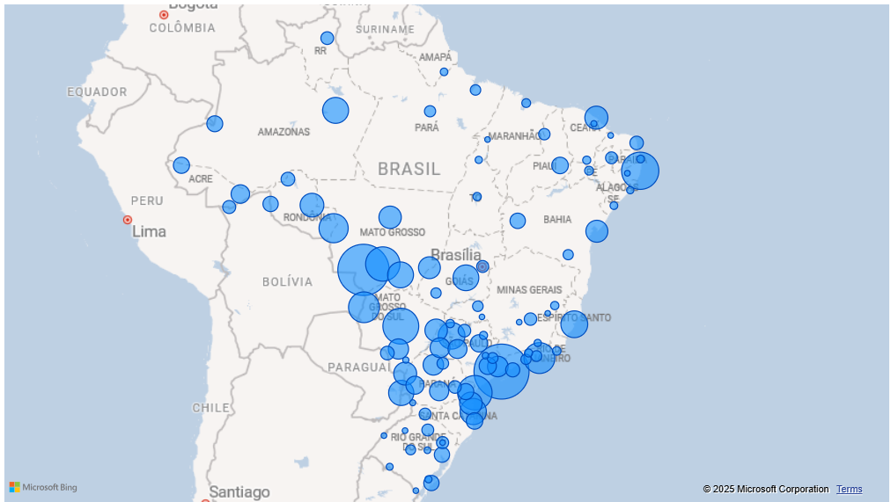

sede delegacia | kg
SANTOS | 8923.61971
CÁCERES | 7619.911
RECIFE | 3665.35054
CAMPO GRANDE | 3349.20203
PARANAGUÁ | 3046.29
CUIABÁ | 3029.83
RIO DE JANEIRO | 2337.39368
CORUMBÁ | 2317.743
VILHENA | 2029.76069
VILA VELHA | 1649.12022
ARAÇATUBA | 1629.78859
ITAJAÍ | 1558.25
MANAUS | 1516.17809
RONDONÓPOLIS | 1515.0348
GOIÂNIA | 1488.532
FOZ DO IGUAÇU | 1404.3904
JI-PARANÁ | 1205.82
FORTALEZA | 1117.51937
GUAÍRA | 1101.1272
JOINVILLE | 1050.0369
TRÊS LAGOAS | 1046.6942
SINOP | 1034.232
SALVADOR | 986.83
BARRA DO GARÇAS | 968.277
SÃO PAULO | 823.48797
MARINGÁ | 817.62
DOURADOS | 790.247
PRESIDENTE PRUDENTE | 748.061
GUARAPUAVA | 681.901
MARÍLIA | 654.2206
RIO BRANCO | 613.141
CASCAVEL | 569.4206
ARARAQUARA | 503.2
SOROCABA | 501.8095
JUAZEIRO | 438.32404
FLORIANÓPOLIS | 436.131
CRUZEIRO DO SUL | 408.8734
CURITIBA | 406.707
TABATINGA | 391.497
BARREIRAS | 353.127
GUAJARÁ-MIRIM | 345.908
PORTO ALEGRE | 345.33821
RIO GRANDE | 344.64
SÃO SEBASTIÃO | 269.553
PORTO VELHO | 241.3104
PONTA PORÃ | 241.2254
NATAL | 231.4777
EPITACIOLÂNDIA | 204.78
BOA VISTA | 187.03429
PONTA GROSSA | 181.401
SÃO JOSÉ DO RIO PRETO | 181.175
BELO HORIZONTE | 172.51952
CAXIAS DO SUL | 159.4
BRASÍLIA | 149.956
PATOS | 146.8004
PASSO FUNDO | 146.01289
CHAPECÓ | 145.192
LONDRINA | 134.392
TERESINA | 124.48903
ALTAMIRA | 116.133
CAMPINAS | 102.10558
NOVA IGUAÇU | 100.007
UBERLÂNDIA | 92.124
BELÉM | 86.943
JATAÍ | 82.3502
ANGRA DOS REIS | 79.2201
VITÓRIA DA CONQUISTA | 78.29
SANTA MARIA | 70.5839
SALGUEIRO | 38.254
SÃO LUÍS | 37.57509
MACAÉ | 33.445
JALES | 29.701
GOVERNADOR VALADARES | 27.525
PALMAS | 26.48445
JUAZEIRO DO NORTE | 24.484
VOLTA REDONDA | 24
RIBEIRÃO PRETO | 23.672
JOÃO PESSOA | 17.344
ARACAJU | 16.78445
MACAPÁ | 15.33899
JUIZ DE FORA | 11.165
MACEIÓ | 10.4868
ARAGUAÍNA | 10.104
PELOTAS | 9.501
SANTANA DO LIVRAMENTO | 7.0192
SANTA CRUZ DO SUL | 4.55
PIRACICABA | 4.092
NAVIRAÍ | 1.7802
REDENÇÃO | 1
DIONÍSIO CERQUEIRA | 0.678
CARUARU | 0.1
SANTO ÂNGELO | 0.055
IMPERATRIZ | 0.05
MOSSORÓ | 0.035
SÃO BORJA | 0.0249
JAGUARÃO | 0.023
DIVINÓPOLIS | 0.018
CAXIAS | 0.012
UBERABA | 0.002
Total | 69864.36523

graf3
Gráfico 3: Número de apreensões de cocaína pela Polícia Federal em aeroportos e portos brasileiros – 2013 a 2023

 | aeroportos | portos
2013 | 358
2014 | 245
2015 | 311 | 7
2016 | 344 | 30
2017 | 432 | 46
2018 | 402 | 77
2019 | 482 | 114
2020 | 175 | 101
2021 | 227 | 105
2022 | 450 | 95
2023 | 619 | 82
ano | aeroportos | portos
2013 | 358
2014 | 245
2015 | 311 | 7
2016 | 344 | 30
2017 | 432 | 46
2018 | 402 | 77
2019 | 482 | 114
2020 | 175 | 101
2021 | 227 | 105
2022 | 450 | 95
2023 | 619 | 82

mapa2
Mapa 2: Quantidade de cocaína apreendida pela Polícia Federal em aeroportos e portos brasileiros (em kg) – 2023

 | a) aeroportos |  | b) portos
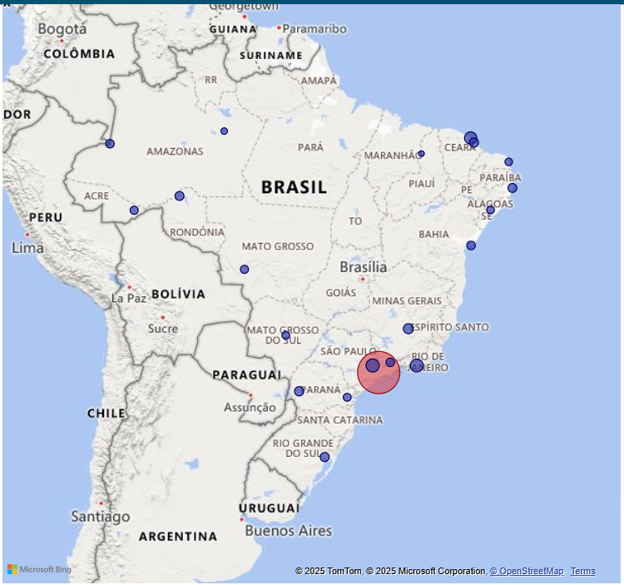
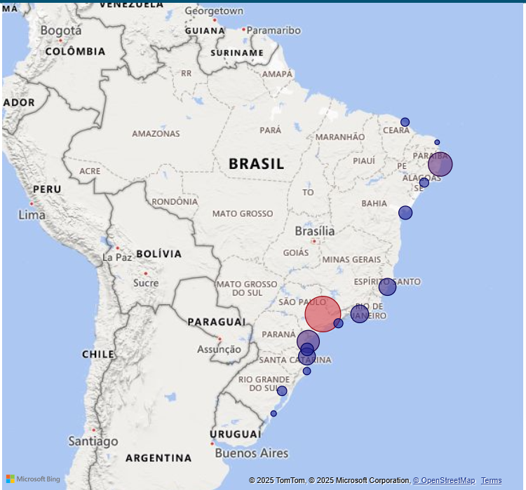

 | SP | 2,573 | SP | 9,170 | (Santos: 8900,47 + São Sebastião: 269,55)
 | CE | 148 | PE | 3,620
 | RJ | 123 | PR | 3,050
 | PR | 64 | SC | 2,409 | (São Francisco do Sul: 720,09 + Itajaí: 1558)
 | MG | 55 | RJ | 1,750
 | RS | 39 | ES | 1,595
 | AM | 39 | BA | 832
 | RO | 37 | RS | 345 | (Porto Alegre: 309,5 + Rio Grande: 35,41)
 | PE | 36 | AL | 270
 | BA | 30 | CE | 200
 | AC | 25 | RN | 11
 | MT | 25
 | AL | 20
 | MS | 20
 | RN | 18
 | PI | 3

